Consumable
XX需求申請單 XX Demands application sheet
No. | Model | Part No | Tên hàng tiếng anh English name | Tên hàng tiếng việt Vietnamese Name | Thông số kỹ thuật Spec | Picture | Đơn vị Unit | Lượng sử dụng usage q'ty | Nhóm sử dụng Used by | Mục đích sử dụng Using purpose | Budget | Clasfify by type Tool/Carrier/Consumable/EQ | P.Anh remark | No of quotation
1 | FL5/MT5/BZ5 | HFCPR-0092 | Anti-static dismantling bar | Thanh tháo dỡ chống tĩnh điện dẹt | L130*W12.3*T2.3mm, Điện trở Point to point <1×10^9 Ω Point to point <1×10^9 Ω", màu vàng |  | PCS | 200 | MFG | Tháo dỡ linh kiện điện thoại | MVA | Consumable |  | Mua từ LH không có bidding
2 | FL5/MT5/BZ5 | HFCPR-0291 | Anti-static dismantling bar | Thanh tháo dỡ chống tĩnh điện đầu nhọn | L150*W8.5*Φ4.5mm, "Điện trở Point to point <1×10^9 Ω Point to point <1×10^9 Ω", màu vàng |  | PCS | 500 | MFG | Tháo dỡ linh kiện điện thoại | MVA | Consumable |  | Mua từ LH không có bidding
3 | FL5/MT5/BZ5 | HFCPR-0290 | Fragile label | Tem dán máy bắn vít | 4xm x 1,5 cm , 42 pcs /sheet, màu vàng , chữ đen ,Giấy bóc ra sẽ bị vỡ vụn | 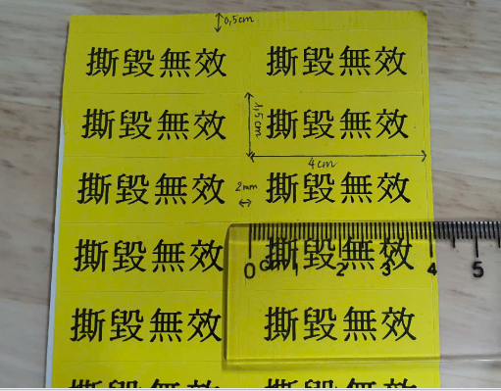 | Sheet | 200 | MFG | Dán máy bắn vít sau khi đo lực | MVA | Consumable |  | Mua từ LH không có bidding
4 | FL5/MT5/BZ5 | HFCPR-0070 | Rag | Rẻ lau | Kich thuoc: tu kho A4 tro len Chat lieu: Cotton Mau sac: Trang | 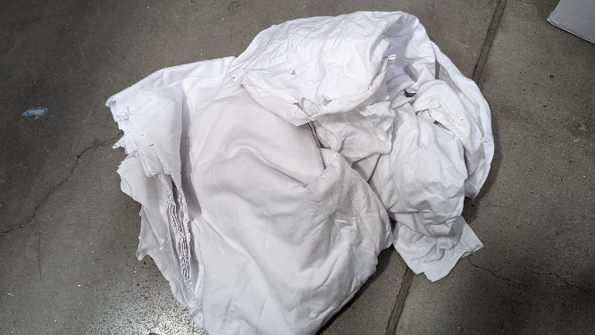 | KG | 5 | MFG | Lau chuyền lúc set up | MVA | Consumable |  | 2
5 | FL5/MT5/BZ5 | HFCPR-0036 | Antistatic Gloves | Găng tay tĩnh điện sọc đen trắng | Điện trở bề mặt 1×10^6 ~1×10^11Ω | 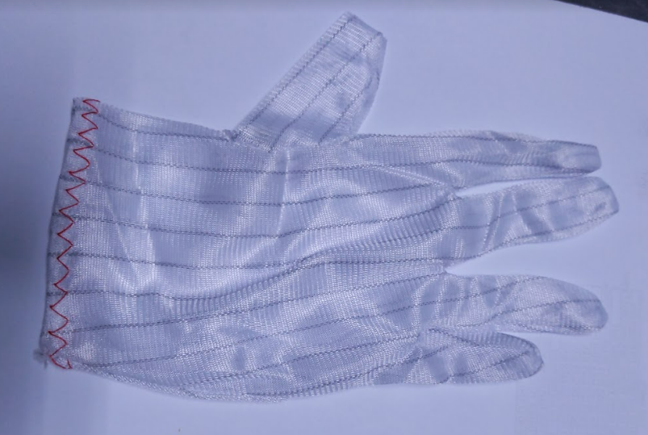 | Pair | 50 | MFG | Cầm linh kiện điện thoại trên chuyền | MVA | Consumable |  | 67
8 | FL5/MT5/BZ5 | HFCPR-0016 | Alcohol Bottle | Lọ đựng cồn | 180ml, white | 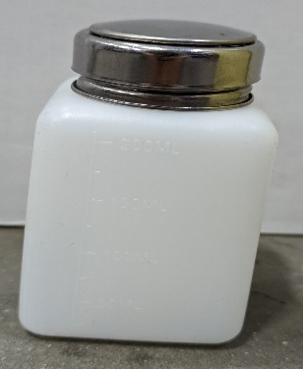 | PCS | 50 | MFG | Đựng cồn | MVA | Consumable |  | 5
9 | FL5/MT5/BZ5 | HFCPR-0556 | Alcohol bottle cap | Nắp lọ cồn | / | 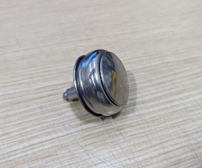 | PCS | 50 | MFG | Nắp lấy cồn | MVA | Consumable |  | 83
12 | FL5/MT5/BZ5 | HFCPR-0040 | Part Box | Hộp đựng linh kiện | 180x120x80, "Điện trở bề mặt<1×10^9Ω Surface resistance <1×10^9Ω" "Điện trở thể tích <1×10^9Ω Volume resistance <1×10^9Ω" " điện áp ma sát <100V Friction voltage <100V" | 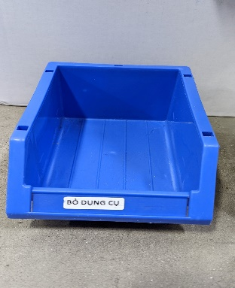 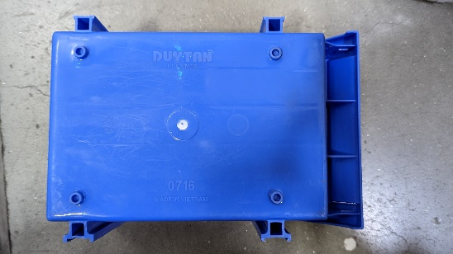 | PCS | 50 | MFG | Đựng linh kiện , rác | MVA | Consumable |  | 9
16 | FL5/MT5/BZ5 | HFCPR-0149 | Winding Tube | Dây xoắn ruột gà , màu đen | phi 12 mm, PE, 10m | 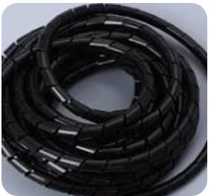 | ROLL | 50 | MFG | Layout dây máy tính | MVA | Consumable |  | 17
17 | FL5/MT5/BZ5 | HFCPR-0028 | Broom | Chổi | / | 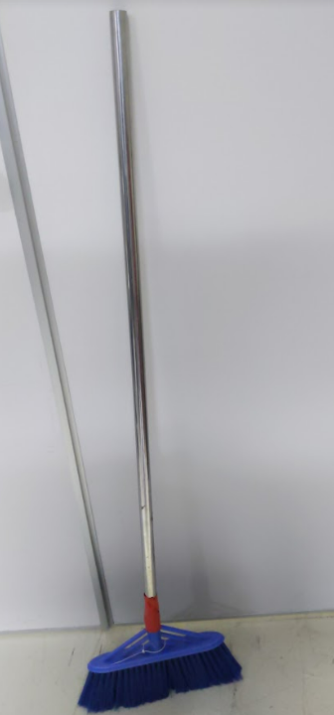 | PCS | 5 | MFG | Hót rác | MVA | Consumable |  | 18
18 | FL5/MT5/BZ5 | HFCPR-0251 | ESD Black Foam | Cuộn bọt biển tĩnh điện màu đen | W1mxT1mm, anti-static EVA 50m/roll,"Điện trở điểm-điểm 1×10^6~1×10^9Ω "Điện trở đất 1×10^6~1×10^9Ω "điện áp ma sát <100V | 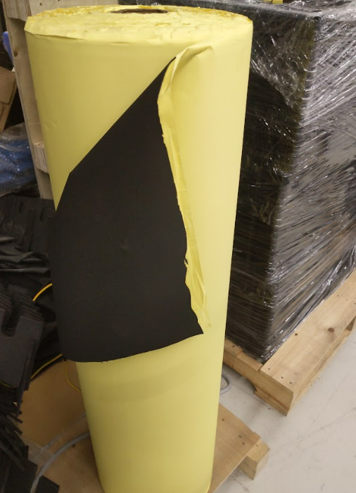 | ROLL | 2 | MFG | Dán cạnh bàn , hộp đựng linh kiện , giá hàng | MVA | Consumable |  | 19
19 | FL5/MT5/BZ5 | HFCPR-0058 | Ribbon Z201 W110 | Cuộn than in | W110mmxL300m | 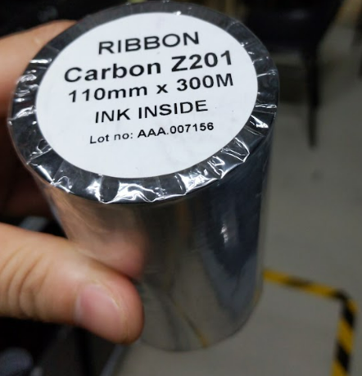 | ROLL | 5 | MFG | In tem | MVA | Consumable |  | 21
20 | FL5/MT5/BZ5 | HFCPR-0061 | Tape cutter | Con lợn cắt băng dính | TY-1048 | 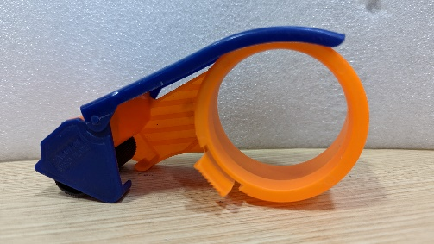 | PCS | 5 | MFG | Cắt băng dính | MVA | Consumable |  | 22
21 | FL5/MT5/BZ5 | HFCPR-0044 | Tie (Medium) | Dây thít trung bình | 4x250mm, đen, 250 pcs/Bag | 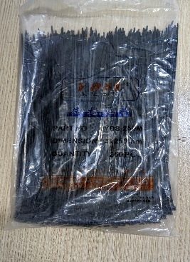 | BAG | 3 | MFG | Thít máy tính | MVA | Consumable |  | 23
22 | FL5/MT5/BZ5 | HFCPR-0045 | Tie (Small) | Dây thít nhỏ | 3x200mm, đen, 500pcs/bag | 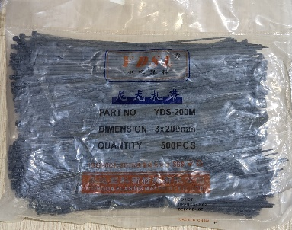 | BAG | 3 | MFG | Thít máy tính | MVA | Consumable |  | 24
23 | FL5/MT5/BZ5 | HFCPR-0551 | PE Roller | Cuộn lăn bụi | L40 CM | 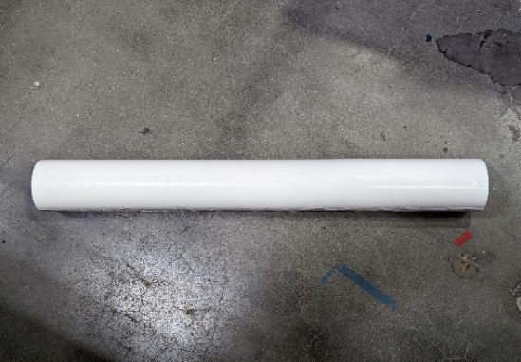 | Roll | 5 | MFG | Lăn bụi trên chuyền | MVA | Consumable |  | 68
24 | FL5/MT5/BZ5 | HFCPR-0231 | Anti-static rubber | Thảm cao su chống tĩnh điện | 1mx10mx2mm, mau xanh ,"Điện trở điểm-điểm 1×10^6~1×10^9Ω "Điện trở đất 1×10^6~1×10^9Ω "điện áp ma sát <100V | 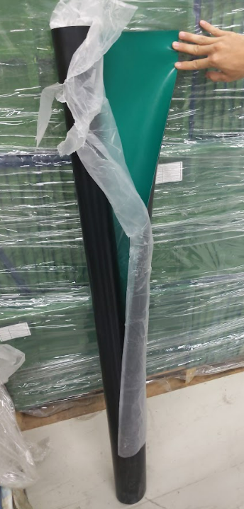 | Roll | 2 | MFG | Dán bàn , giá hàng | MVA | Consumable |  | 25
25 | FL5/MT5/BZ5 | HFCPR-0142 | Static ring | Vòng đeo tay chống tĩnh điện | LEKO PU, xanh da troi , day nho 5m | 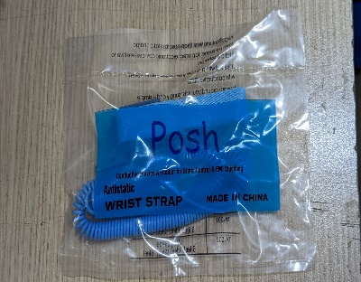 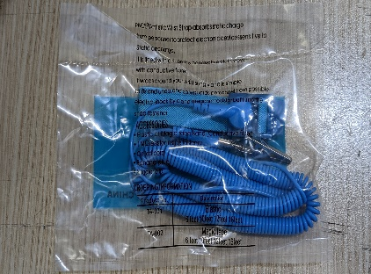 | BAG | 2 | MFG | OP đeo chống tĩnh điện trong quá trình sản xuất hàng | MVA | Consumable |  | 27
28 | FL5/MT5/BZ5 | HFCPR-0105 | Anti-Static Grounding Cable Coiled Cord | Dây nối tĩnh điện cúc bấm | 50cm : 1 day + cuc bam | 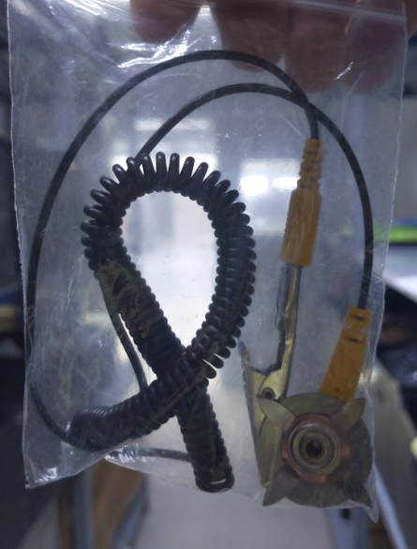 | PCS | 20 | MFG | Nối tĩnh điện | MVA | Consumable |  | 32
29 | FL5/MT5/BZ5 | HFCPR-0176 | Thick gauge | Thước lá nhựa | 0.05-3mm/21 leaf |  | PCS | 2 | MFG | Đo kích thước | MVA | Consumable |  | 37
30 | FL5/MT5/BZ5 | HFCPR-0153 | Dropper bottle | Lọ thủy tinh | 60ml, màu trắng | 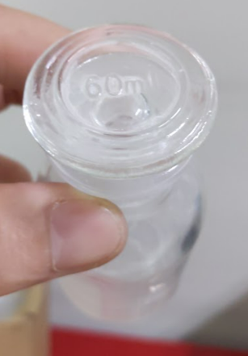 | PCS | 5 | MFG | Đựng keo | MVA | Consumable |  | 65
31 | FL5/MT5/BZ5 | HFCPR-0062 | Pu Gloves | Găng tay phủ ngón carbon EC không viền | Size M, 10 doi 1 tui, Điện trở bề mặt 1×10^6 ~1×10^11Ω | 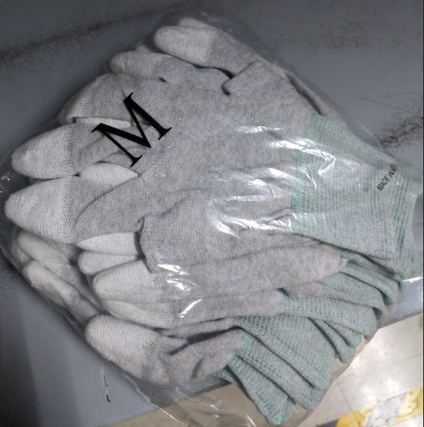 | Pair | 10 | MFG | Thao tác với máy khò ở line đóng gói | MVA | Consumable |  | 40
32 | FL5/MT5/BZ5 | HFCPR-0408 | Screw | Đinh vít | dau du, 20mm, 1kg/tui |  | KG | 2 | MFG | Bắt vít cho máy móc nhỏ trên chuyền | MVA | Consumable |  | 41
36 | FL5/MT5/BZ5 | HFCPR-0222 | Garbage bucket | Hót rác | / |  | PCS | 5 | MFG | Hót rác | MVA | Consumable |  | 59
37 | FL5/MT5/BZ5 | HFCPR-0073 | Ribbon E28 W110 | Cuộn than in E28 W110 | E28,W110mmxL300m, outside | 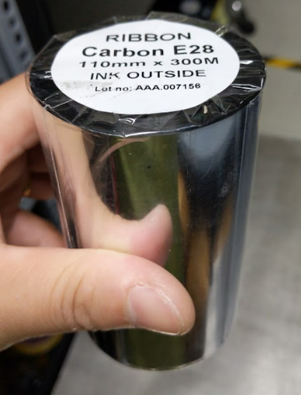 | ROLL | 5 | MFG | In tem | MVA | Consumable |  | 84

EQ
XX需求申請單 XX Demands application sheet
No. | Model | Part No | Tên hàng tiếng anh English name | Tên hàng tiếng việt Vietnamese Name | Thông số kỹ thuật Spec | Picture | Đơn vị Unit | Lượng sử dụng usage q'ty | Nhóm sử dụng Used by | Mục đích sử dụng Using purpose | Budget | Clasfify by type Tool/Carrier/Consumable/EQ | P.Anh remark | No of quotation
1 | FL5/MT5/BZ5 | HFCPR-0051 | catch pallet | Xe nâng tay | Niuli, CBY-AC25, xanh lá cây | 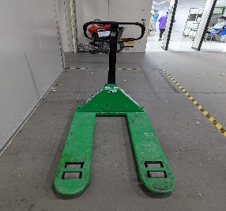 | PCS | 2 | MFG | Kéo, vận chuyển hàng | MVA | EQ |  | 3
2 | FL5/MT5/BZ5 | HFCPR-0150 | Auto-alarm anti static ESD wrist strap tester | Hộp cảnh báo tĩnh điện đôi | Autohand ESD 2H , có bao gồm cả củ sạc | 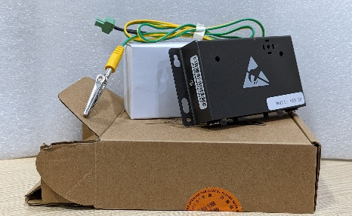 | PCS | 50 | MFG | Giúp dẫn điện tĩnh tích tụ trên các thiết bị hoặc cơ thể người ra đất, tránh gây hư hỏng thiết bị hoặc nguy cơ mất an toàn cho người lao động. | MVA | EQ |  | 5
3 | FL5/MT5/BZ5 | HFCPR-0094 | Scanner stand | Giá đỡ máy quét scanner | 120x100x40mm | 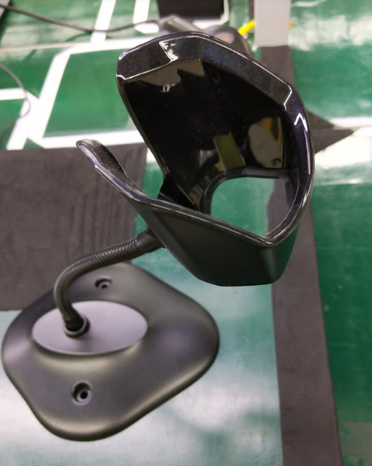 | PCS | 50 | MFG | Để đỡ máy quét scan, bảo vệ máy quét cho phép người sử dụng điều khiển theo mong muốn | MVA | EQ |  | 8
4 | FL5/MT5/BZ5 | HFCPR-0091 | Trolley cart | Xe đẩy 3 tầng bằng inox | (900x 550x 1250mm, co banh xe) -Xe đẩy 3 tầng bằng inox mỗi lớp chịu 50kg, có ròng rọc -Điện trở điểm-điểm 1×10^6~1×10^9Ω, Điện trở đất 1×10^6~1×10^9Ω, điện áp ma sát <100V | 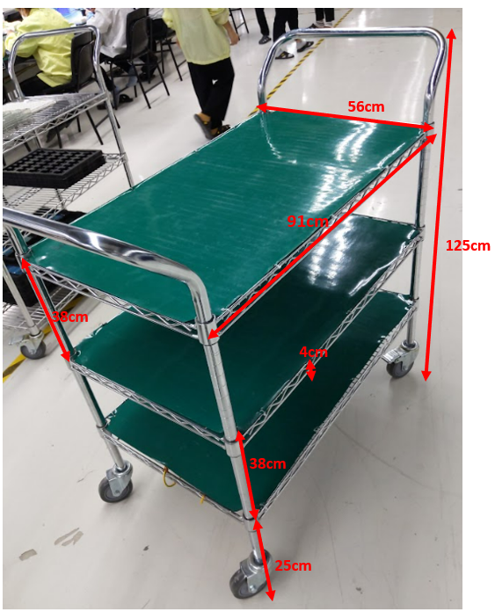 | PCS | 5 | MFG | Di chuyển hàng hóa | MVA | EQ |  | 9
5 | FL5/MT5/BZ5 | HFCPR-0017 | Small working table | Bàn làm việc nhỏ | L=60cm W=60cm H=60cm, , Điện trở điểm-điểm 1×10^6~1×10^9Ω, Điện trở đất 1×10^6~1×10^9Ω, điện áp ma sát <100V Ốc dưới chân bàn là phi 12 (12mm), chiều dài ốc từ đầu đến chân đế là 21cm để điều chỉnh độ cao của bàn | 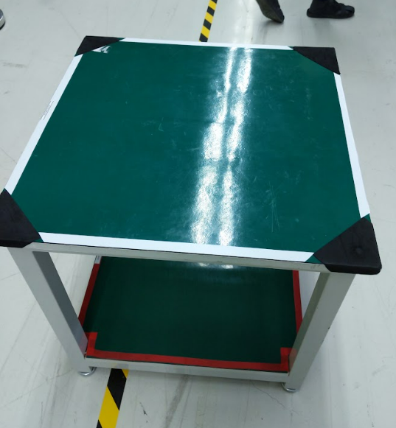 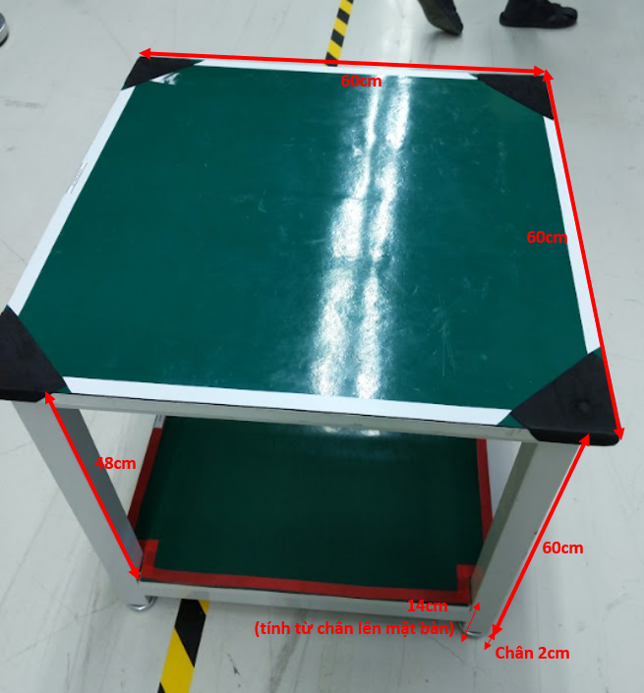 | PCS | 20 | MFG | Để liệu, để sản phẩm | MVA | EQ |  | 10
6 | FL5/MT5/BZ5 | HFCPR-0298 | Repair working table | Bàn làm việc repair | L=120cm W=60cm H=80cm, den tuyp chieu sang , , Điện trở điểm-điểm 1×10^6~1×10^9Ω, Điện trở đất 1×10^6~1×10^9Ω, điện áp ma sát <100V | 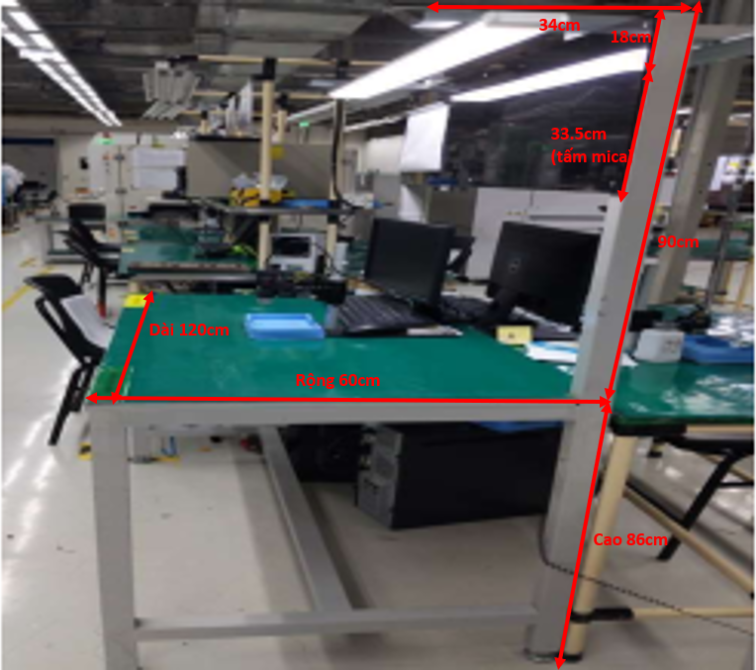 | PCS | 5 | MFG | Bàn thao tác trên chuyền | MVA | EQ |  | 12
7 | FL5/MT5/BZ5 | HFCPR-0143 | Heat Gun | Máy thổi hơi nóng | QUICK 885 | 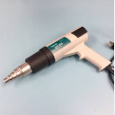 | PCS | 3 | MFG | dùng để nhiệt co rút, làm nóng để bóc tem hàng | MVA | EQ |  | 13
8 | FL5/MT5/BZ5 | HFCPR-0033 | Tape cutter | Máy cắt băng dính | ZCUT-2 | 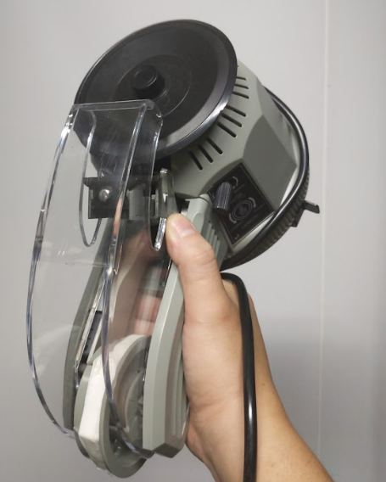 | PCS | 5 | MFG | dùng để hỗ trợ cắt băng dính nhanh tiết kiệm thời gian | MVA | EQ |  | 14
9 | FL5/MT5/BZ5 | HFCPR-0152 | Ionizing air snake | Vòi thổi ion có gắn cảm biển | Model SY-305BF | 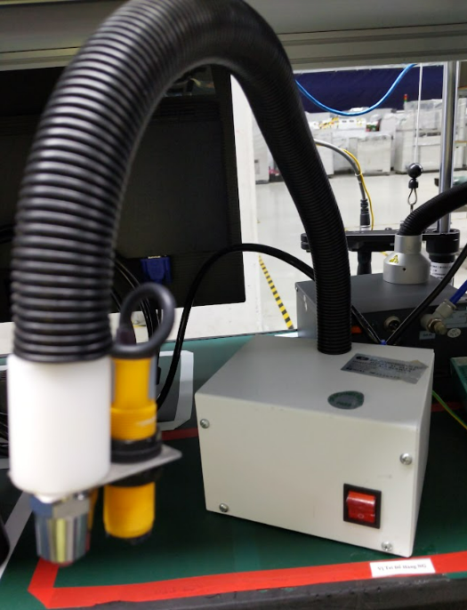 | PCS | 5 | MFG | Thổi bụi trên màn hình điện thoại | MVA | EQ |  | 16
10 | FL5/MT5/BZ5 | HFCPR-0287 | Material rac | Kệ trung tải độc lập | Kệ trung tải độc lập: L2000*W600*H2000mm -K hung hồi 50x50x1.5mm -0 4 tầng Beam ZP30x70x1.8mm, dài 1900mm -M âm tôn 0.7mm | 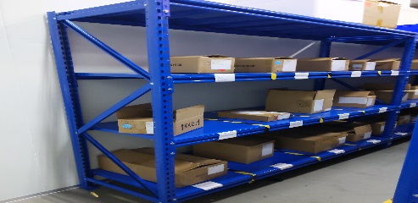 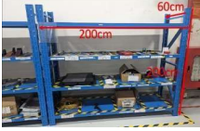 | PCS | 3 | MFG | Để hàng hóa | MVA | EQ |  | 17
11 | FL5/MT5/BZ5 | HFCPR-0162 | Lamp | Đèn | LED 1W,6000K | 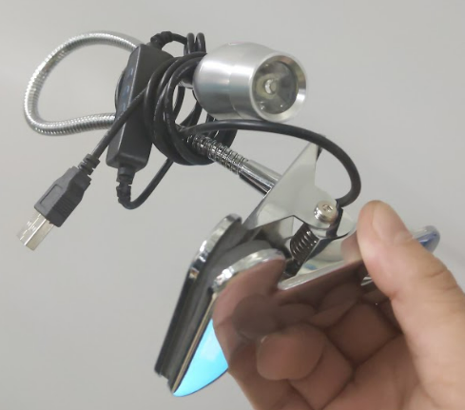 | PCS | 5 | MFG | Chiếu sáng soi bụi bẩn trên con hàng | MVA | EQ |  | 21
12 | FL5/MT5/BZ5 | HFCPR-0580 | UV lamp | Đèn pin | SV005 365mm, 10 W, thuong hieu HaixnFire | 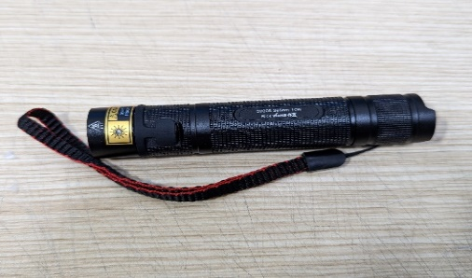 | PCS | 2 | MFG | Phát hiện lỗi | MVA | EQ |  | 22
13 | FL5/MT5/BZ5 | HFCPR-0212 | Inox shelf | Giá 4 tầng bằng inox | L=180cm W=60cm H=180cm, có thể điều chỉnh độ cao giữa các tầng của giá | 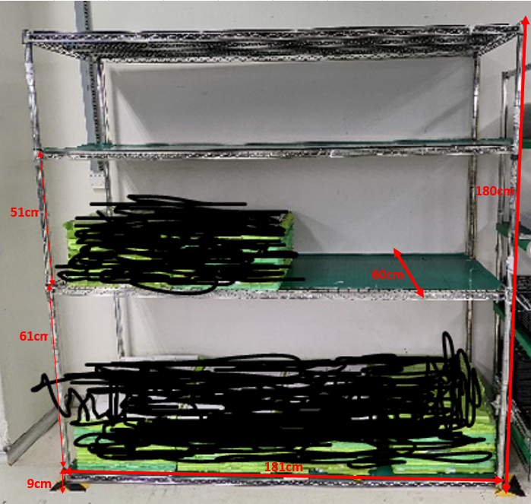 | PCS | 5 | MFG | Để liệu, để sản phẩm | MVA | EQ |  | 25
14 | FL5/MT5/BZ5 | HFCPR-0677 | Microscope | Kính hiển vi | ZX-DT HD500, HDMI cable x 1 pcs | 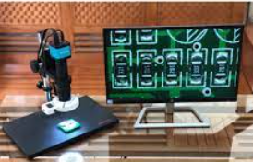 | SET | 5 | MFG | Quan sát những linh kiện siêu nhỏ | MVA | EQ |  | 30
15 | FL5/MT5/BZ5 | HFCPR-0004 | Magnify | Magnifier kinh lup 10X | Kinh lup 10X LT-86BL | 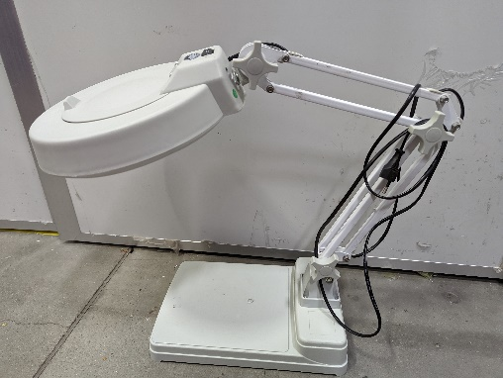 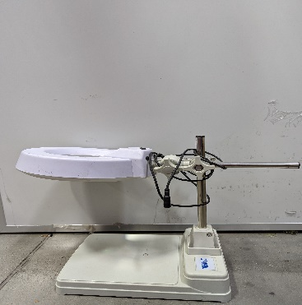 | PCS | 3 | MFG | Phóng đại những con liệu nhỏ lên đến 10 lần | MVA | EQ |  | 31
15 | FL5/MT5/BZ5 | HFCPR-0168 | Positioning the bridge | Cầu định vị | 45cm x 25cmx5cm, chất liệu mica, bên ngoài bọc lớp thảm tĩnh điện màu xanh , , Điện trở điểm-điểm 1×10^6~1×10^9Ω, Điện trở đất 1×10^6~1×10^9Ω, điện áp ma sát <100V | 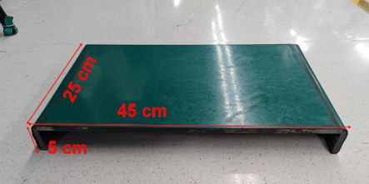 | PCS | 3 | MFG | Phóng đại những con liệu nhỏ lên đến 10 lần | MVA | EQ |  | 26

ORG - consum
XX需求申請單 XX Demands application sheet
No. | Model | Part No | Tên hàng tiếng anh English name | Tên hàng tiếng việt Vietnamese Name | Thông số kỹ thuật Spec | Picture | Đơn vị Unit | Lượng sử dụng usage q'ty | Nhóm sử dụng Used by | Mục đích sử dụng Using purpose | Budget | Clasfify by type Tool/Carrier/Consumable/EQ |  | P.Anh remark | No of quotation
1 | FL5/MT5/BZ5 | HFCPR-0092 | Anti-static dismantling bar | Thanh tháo dỡ chống tĩnh điện dẹt | L130*W12.3*T2.3mm, Điện trở Point to point <1×10^9 Ω Point to point <1×10^9 Ω", màu vàng |  | PCS | 200 | MFG | Tháo dỡ linh kiện điện thoại | MVA | Consumable | Send | C Lý | Mua từ LH không có bidding
2 | FL5/MT5/BZ5 | HFCPR-0291 | Anti-static dismantling bar | Thanh tháo dỡ chống tĩnh điện đầu nhọn | L150*W8.5*Φ4.5mm, "Điện trở Point to point <1×10^9 Ω Point to point <1×10^9 Ω", màu vàng |  | PCS | 500 | MFG | Tháo dỡ linh kiện điện thoại | MVA | Consumable | Send | C Lý | Mua từ LH không có bidding
3 | FL5/MT5/BZ5 | HFCPR-0290 | Fragile label | Tem dán máy bắn vít | 4xm x 1,5 cm , 42 pcs /sheet, màu vàng , chữ đen ,Giấy bóc ra sẽ bị vỡ vụn |  | Sheet | 200 | MFG | Dán máy bắn vít sau khi đo lực | MVA | Consumable |  | C Lý | Mua từ LH không có bidding
4 | FL5/MT5/BZ5 | HFCPR-0070 | Rag | Rẻ lau | Kich thuoc: tu kho A4 tro len Chat lieu: Cotton Mau sac: Trang |  | KG | 5 | MFG | Lau chuyền lúc set up | MVA | Consumable |  | C Lý | 2
5 | FL5/MT5/BZ5 | HFCPR-0036 | Antistatic Gloves | Găng tay tĩnh điện sọc đen trắng | Điện trở bề mặt 1×10^6 ~1×10^11Ω |  | Pair | 50 | MFG | Cầm linh kiện điện thoại trên chuyền | MVA | Consumable |  | C Lý | 67
6 | FL5/MT5/BZ5 | HFCPR-0144 | Dust-free cap | Boc toc con sau vai khong det mau xanh | 2 chun, 19 inch, 10g/m²: 50pcs/bag, "Điện trở điểm đến điểm <1×10^11Ω "Điện áp ma sát <±100V | 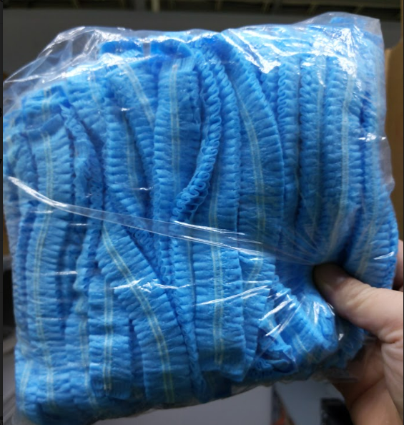 | BAG | 50 | MFG | Ngăn tóc rơi trong phòng sạch | MVA | Consumable |  | Thanh | 89
7 | FL5/MT5/BZ5 | HFCPR-0015 | Mask | Khẩu trang hoạt tính 4 lớp | 50pcs/box, màu trắng |  | Box | 50 | MFG | Ngăn mùi hóa chất | MVA | Consumable |  | Thanh | 4
8 | FL5/MT5/BZ5 | HFCPR-0016 | Alcohol Bottle | Lọ đựng cồn | 180ml, white |  | PCS | 50 | MFG | Đựng cồn | MVA | Consumable |  | C Lý | 5
9 | FL5/MT5/BZ5 | HFCPR-0556 | Alcohol bottle cap | Nắp lọ cồn | / |  | PCS | 50 | MFG | Nắp lấy cồn | MVA | Consumable |  | C Lý | 83
10 | FL5/MT5/BZ5 | HFCPR-0089 | Card Case A4 | Card Case A4 | A4, JC-804 | 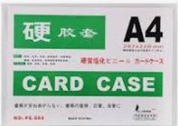 | PCS | 50 | MFG | Treo SOP | MVA | Consumable |  | Thanh | 7
11 | FL5/MT5/BZ5 | HFCPR-0039 | Card Case A3 | Card Case A3 | A3, YX-803 | 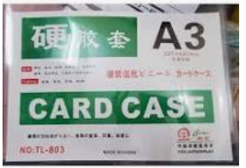 | PCS | 50 | MFG | Treo SOP | MVA | Consumable |  | Thanh | 8
12 | FL5/MT5/BZ5 | HFCPR-0040 | Part Box | Hộp đựng linh kiện | 180x120x80, "Điện trở bề mặt<1×10^9Ω Surface resistance <1×10^9Ω" "Điện trở thể tích <1×10^9Ω Volume resistance <1×10^9Ω" " điện áp ma sát <100V Friction voltage <100V" |  | PCS | 50 | MFG | Đựng linh kiện , rác | MVA | Consumable |  | C Lý | 9
13 | FL5/MT5/BZ5 | HFCPR-0224 | Small Dust Bin | Thùng rác nhỏ | Thuong hieu : Song Long , 300x230x445mm, màu xám | 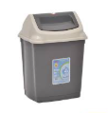 | PCS | 20 | MFG | Đựng rác | MVA | Consumable |  | Thanh | 10
14 | FL5/MT5/BZ5 | HFCPR-0217 | Big Dust Bin | Thùng rác lớn | Thuong hieu : Song Long , 420x310x590 mm , màu xám | 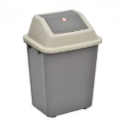 | PCS | 20 | MFG | Đựng rác | MVA | Consumable |  | Thanh | 11
15 | FL5/MT5/BZ5 | HFCPR-0227 | Zebra tape yellow black | Băng dính ngựa vằn vàng đen | Kich Thuoc: rong 4.7cm | 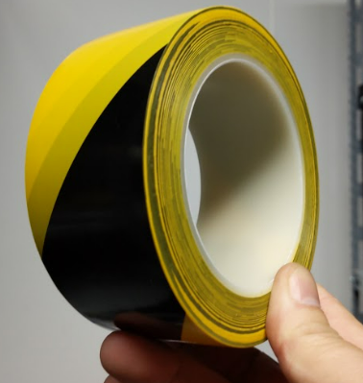 | ROLL | 50 | MFG | Layout khu vưc xưởng | MVA | Consumable |  | Thanh | 12
16 | FL5/MT5/BZ5 | HFCPR-0149 | Winding Tube | Dây xoắn ruột gà , màu đen | phi 12 mm, PE, 10m |  | ROLL | 50 | MFG | Layout dây máy tính | MVA | Consumable |  | c Lý | 17
17 | FL5/MT5/BZ5 | HFCPR-0028 | Broom | Chổi | / |  | PCS | 5 | MFG | Hót rác | MVA | Consumable |  | c Lý | 18
18 | FL5/MT5/BZ5 | HFCPR-0251 | ESD Black Foam | Cuộn bọt biển tĩnh điện màu đen | W1mxT1mm, anti-static EVA 50m/roll,"Điện trở điểm-điểm 1×10^6~1×10^9Ω "Điện trở đất 1×10^6~1×10^9Ω "điện áp ma sát <100V |  | ROLL | 2 | MFG | Dán cạnh bàn , hộp đựng linh kiện , giá hàng | MVA | Consumable |  | c Lý | 19
19 | FL5/MT5/BZ5 | HFCPR-0058 | Ribbon Z201 W110 | Cuộn than in | W110mmxL300m |  | ROLL | 5 | MFG | In tem | MVA | Consumable |  | c Lý | 21
20 | FL5/MT5/BZ5 | HFCPR-0061 | Tape cutter | Con lợn cắt băng dính | / |  | PCS | 5 | MFG | Cắt băng dính | MVA | Consumable |  |  | 22
21 | FL5/MT5/BZ5 | HFCPR-0044 | Tie (Medium) | Dây thít trung bình | 4x250mm, đen, 250 pcs/Bag |  | BAG | 3 | MFG | Thít máy tính | MVA | Consumable |  | c Lý | 23
22 | FL5/MT5/BZ5 | HFCPR-0045 | Tie (Small) | Dây thít nhỏ | 3x200mm, đen, 500pcs/bag |  | BAG | 3 | MFG | Thít máy tính | MVA | Consumable |  | c Lý | 24
23 | FL5/MT5/BZ5 | HFCPR-0551 | PE Roller | Cuộn lăn bụi | L40 CM |  | Roll | 5 | MFG | Lăn bụi trên chuyền | MVA | Consumable |  | c Lý | 68
24 | FL5/MT5/BZ5 | HFCPR-0231 | Anti-static rubber | Thảm cao su chống tĩnh điện | 1mx10mx2mm, mau xanh ,"Điện trở điểm-điểm 1×10^6~1×10^9Ω "Điện trở đất 1×10^6~1×10^9Ω "điện áp ma sát <100V |  | Roll | 2 | MFG | Dán bàn , giá hàng | MVA | Consumable |  | c Lý | 25
25 | FL5/MT5/BZ5 | HFCPR-0142 | Static ring | Vòng đeo tay chống tĩnh điện | LEKO PU, xanh da troi , day nho 5m |  | BAG | 2 | MFG | OP đeo chống tĩnh điện trong quá trình sản xuất hàng | MVA | Consumable |  | c Lý | 27
27 | FL5/MT5/BZ5 | HFCPR-0148 | Anti-static hood | Mũ chống tĩnh điện trùm qua vai | Màu trắng, "Điện trở từ áo đến tay áo <1 × 10^11Ω "Điện trở điểm đến điểm <1×10^11Ω "Điện áp ma sát <±100V |   | PCS | 30 | MFG | OP đội chống tĩnh điện trong quá trình sản xuất hàng | MVA | Consumable |  | Thanh | 31
28 | FL5/MT5/BZ5 | HFCPR-0105 | Anti-Static Grounding Cable Coiled Cord | Dây nối tĩnh điện cúc bấm | 50cm : 1 day + cuc bam |  | PCS | 20 | MFG | Nối tĩnh điện | MVA | Consumable |  | c Lý | 32
29 | FL5/MT5/BZ5 | HFCPR-0176 | Thick gauge | Thước lá nhựa | 0.05-3mm/21 leaf |  | PCS | 2 | MFG | Đo kích thước | MVA | Consumable |  | c Lý | 37
30 | FL5/MT5/BZ5 | HFCPR-0153 | Dropper bottle | Lọ thủy tinh | 60ml, màu trắng |  | PCS | 5 | MFG | Đựng keo | MVA | Consumable |  | c Lý | 65
31 | FL5/MT5/BZ5 | HFCPR-0062 | Pu Gloves | Găng tay phủ ngón carbon EC không viền | Size M, 10 doi 1 tui, Điện trở bề mặt 1×10^6 ~1×10^11Ω |  | Pair | 10 | MFG | Thao tác với máy khò ở line đóng gói | MVA | Consumable |  | c Lý | 40
32 | FL5/MT5/BZ5 | HFCPR-0408 | Screw | Đinh vít | dau du, 20mm, 1kg/tui |  | KG | 2 | MFG | Bắt vít cho máy móc nhỏ trên chuyền | MVA | Consumable |  | c Lý | 41
33 | FL5/MT5/BZ5 | HFCPR-0154 | VGA wire | Dây VGA | noi man hinh voi PC | 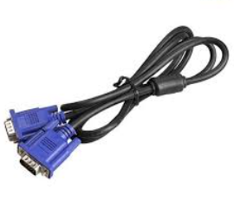 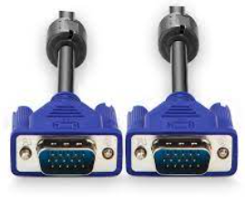 | PCS | 5 | MFG | Kết nối màn hình | MVA | Consumable |  | IT Souricng | 42
34 | FL5/MT5/BZ5 | HFCPR-0155 | Electronic scale connection wire | Dây kết nối cân điện tử | RS-232, dai 2M, Ugreen 20222 | 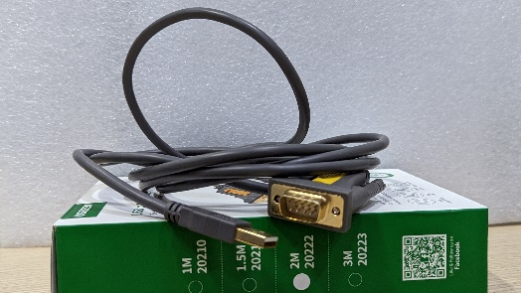 | PCS | 5 | MFG | Kết nối cân | MVA | Consumable |  | IT Souricng | 43
35 | FL5/MT5/BZ5 | HFCPR-0048 | Water Pen | Bút mark | Thien Long |  | PCS | 10 | MFG | Đánh dấu tray | MVA | Consumable |  | Thanh | 54
36 | FL5/MT5/BZ5 | HFCPR-0222 | Garbage bucket | Hót rác | / |  | PCS | 5 | MFG | Hót rác | MVA | Consumable |  | C Lý | 59
37 | FL5/MT5/BZ5 | HFCPR-0073 | Ribbon E28 W110 | Cuộn than in E28 W110 | E28,W110mmxL300m, outside |  | ROLL | 5 | MFG | In tem | MVA | Consumable |  | C Lý | 84

Consum - C Lý 2
XX需求申請單 XX Demands application sheet
No. | Model | Part No | Tên hàng tiếng anh English name | Tên hàng tiếng việt Vietnamese Name | Thông số kỹ thuật Spec | Picture | Đơn vị Unit | Lượng sử dụng usage q'ty | Nhóm sử dụng Used by | Mục đích sử dụng Using purpose | Budget | Clasfify by type Tool/Carrier/Consumable/EQ | P.Anh remark | No of quotation
17 | FL5/MT5/BZ5 | HFCPR-0028 | Broom | Chổi | Kích thước:127 x 36 cm Nguyên liệu: PP, Inox Màu sắc: Xanh –Xuất xứ: Công ty TNHH Song Long https://songlongplastic.net/san-pham/choi-quet-nha |  | PCS | 5 | MFG | Hót rác | MVA | Consumable | c Lý | 18
20 | FL5/MT5/BZ5 | HFCPR-0061 | Tape cutter | Con lợn cắt băng dính |  Độ rộng răng cưa : 5 cm , độ dài dụng cụ : 15.5 cm , đường kính vòng tròn : 7 cm |  | PCS | 5 | MFG | Cắt băng dính | MVA | Consumable | c Lý | 22
36 | FL5/MT5/BZ5 | HFCPR-0222 | Garbage bucket | Hót rác | Nhà sản xuất: Song Long Màu sắc: Xanh dương, Kích thước: 30,5 * 32,5 * 63 cm Chịu nhiệt: -10 đến 110° chất liệu nhựa PP dẻo https://songlongplastic.net/san-pham/xeng-hot-rac-nhua-can-to |  | PCS | 5 | MFG | Hót rác | MVA | Consumable | C Lý | 59
9 | FL5/MT5/BZ5 | HFCPR-0556 | Alcohol bottle cap | Nắp lọ cồn | Nắp : 4cm Dài nắp : 5cm Ống : 7.4cm Tồng chiều dài : 11.5 cm thép không gỉ |   | PCS | 20 | MFG | Nắp lấy cồn | MVA | Consumable | C Lý | 83

Consum - C Lý 4
XX需求申請單 XX Demands application sheet
No. | Model | Part No | Tên hàng tiếng anh English name | Tên hàng tiếng việt Vietnamese Name | Thông số kỹ thuật Spec | Picture | Đơn vị Unit | Lượng sử dụng usage q'ty | Nhóm sử dụng Used by | Mục đích sử dụng Using purpose | Budget | Clasfify by type Tool/Carrier/Consumable/EQ | P.Anh remark | No of quotation
12 | FL5/MT5/BZ5 | HFCPR-0020 | Earplug | Nút tai | 311-1250 |  | Pair | 100 | MFG | OP đeo chống tiếng ồn | MVA | Consumable | C Lý

Consum - C Lý 5
XX需求申請單 XX Demands application sheet
No. | Model | Part No | Tên hàng tiếng anh English name | Tên hàng tiếng việt Vietnamese Name | Thông số kỹ thuật Spec | Picture | Đơn vị Unit | Lượng sử dụng usage q'ty | Nhóm sử dụng Used by | Mục đích sử dụng Using purpose | Budget | Clasfify by type Tool/Carrier/Consumable/EQ | P.Anh remark | No of quotation
12 | FL5/MT5/BZ5 | HFCPR-0551 | PE Roller | Cuộn lăn bụi PE | Con lan dinh bui PE , mau trang , co duong xe , 16 inch, 400mm X17mx 045 mm |  | Roll | 100 | MFG | Lăn bụi trên chuyền | MVA | Consumable | C Lý

